Pila-Sprint1
ID | Nombre | Estimado | Notas
 |  | 61
ID0001 | Como Usuario quiero que modelos 3D se carguen desde BBDD para tener una experiencia fluida | 13
ID0001_T1 | Los modelos 3D se cargan dinámicamente desde la BBDD sin bloquear la interfaz | 4
ID0001_T2 | Tiempo de carga < 3 segundos en conexiones estándar | 3
ID0001_T3 | Soporte para formatos .fbx, .obj y texturas asociadas | 3
ID0001_T4 | Gestión de errores si un modelo no está disponible | 3
ID0002 | Como Usuario quiero visualizar estatuas de pokémons y cartas para reconocer emblemas de la saga | 8
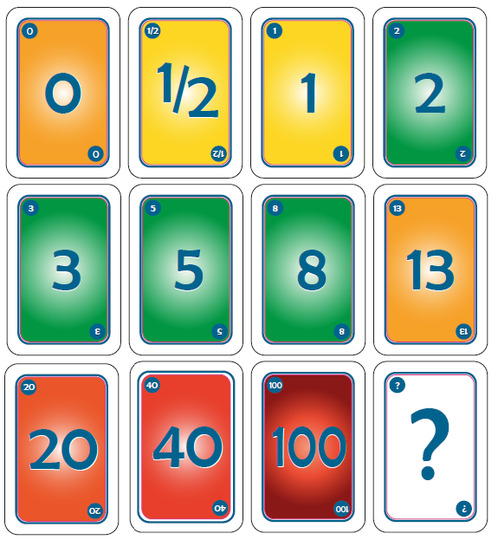
ID002_T1 | Estatuas (Pikachu, Charmander, Bulbasaur y Squirtle) y cartas se muestran en zonas designadas del museo | 4
ID002_T2 | Texturas en alta resolución | 2
ID002_T3 | Tooltip interactivo con nombre y generación del Pokémon/carta | 2
ID0003 | Como Usuario quiero interactuar con poké balls para sentirme inmerso en la experiencia | 5
ID003_T1 | Las Poké Balls se pueden coger y lanzar | 2
ID003_T2 | Las Poké Balls emiten sonido y partículas al acercarse | 1
ID003_T3 | Se reproduce una animación de "apertura" al llegar al suelo | 2
ID0004 | Como Usuario quiero cada objeto escalado adecuadamente para poseer una percepción realista | 2
ID004_T1 | Los objetos mantienen proporciones coherentes con el espacio del museo | 1
ID004_T2 | Escala ajustada automáticamente según distancia del usuario | 1
ID0005 | Como Usuario quiero visualizar cuadros que contextualicen la saga para entender su evolución | 8
ID005_T1 | Galería con línea de tiempo de la historia de Pokémon | 6
ID005_T2 | Tooltip interactivo con descripciones | 2
ID0006 | Como Usuario quiero disponer de botones que reproduzcan música para ambientar la experiencia | 5
ID006_T1 | Botones ubicados en zonas estratégicas | 3
ID006_T2 | Funcionalidad Play/Pause y control de volumen | 2
ID0007 | Como Usuario quiero iluminar estatuas, cuadros o pokéballs al acercarme para llamar mi atención | 5
ID007_T1 | Luces se encienden al acercarse a estatuas, cuadros o Poké Balls | 3
ID007_T2 | Efecto de atenuación (fade-in/fade-out) | 2
ID0008 | Como Usuario quiero añadir panel interactivo con mini-quiz internacional para probar mis conocimientos | 13
ID0008_T1 | Sistema de 4 preguntas basado en siluetas de Pokémon | 4
ID0008_T2 | Sistema de localización/internacionalización | 3
ID0008_T3 | Feedback visual y sistema de puntuación | 3
ID0008_T4 | Base de datos local y gestión de contenido | 3
ID0009 | Como Usuario quiero rotar poké balls mientras se reproduce música para crear un efecto atractivo | 2
ID0009_T1 | Las Poké Balls rotan automáticamente al reproducirse música | 1
ID0009_T2 | Velocidad de rotación sincronizada con el tempo | 0.5
ID0009_T3 | Efecto opcional de "flotar" en el aire | 0.5

Burns
 | Esfuerzo previsto | Esfuerzo restante
2015-10-01 | 61 | 0.0
2015-10-02 | 48.8 | 0.0
2015-10-05 | 42.7 | 0.0
2015-10-06 | 36.6 | 0.0
2015-10-07 | 30.5 | 0.0
2015-10-08 | 24.4 | 0.0
2015-10-09 | 18.3 | 0.0
2015-10-12 | 12.2 | 0.0
2015-10-13 | 6.1 | 0.0
2015-10-14 | 0 | 0.0

Calendario de la iteración
Tiempo a Dedicar Total | 61 | 2015-10-01 | 2015-10-02 | 2015-10-05 | 2015-10-06 | 2015-10-07 | 2015-10-08 | 2015-10-09 | 2015-10-12 | 2015-10-13 | 2015-10-14
Tiempo a Dedicar Diario |  | 6.1 | 6.1 | 6.1 | 6.1 | 6.1 | 6.1 | 6.1 | 6.1 | 6.1 | 6.1
Tiempo Restante |  | 61 | 48.8 | 42.7 | 36.6 | 30.5 | 24.4 | 18.3 | 12.2 | 6.1 | 0

 | Acumulado
2015-10-01 | 0
2015-10-02 | 0
2015-10-05 | 0
2015-10-06 | 0
2015-10-07 | 0
2015-10-08 | 0
2015-10-09 | 0
2015-10-12 | 0
2015-10-13 | 0
2015-10-14 | 0

